Hoja1
ASOCIACION DE FEDERACIONES CENTROAMERICANAS DE VOLEIBOL AFECAVOL
VOLEIBOL SISTEMA DE COMPETENCIA Y SIEMBRA SEGUN CANTIDAD DE EQUIPOS POR RANKING 2026
Aprobado Asamblea General AFECAVOL 6-7 FEBRERO 2026 GUATEMALA
EVENTO | XXI CAMPEONATO CENTROAMERICANO VOLEIBOL SUB 21 MASCULINO CHITRE PAN 2026

RANKING ULTIMO EVENTO |  | XX CCA VB SUB 21 MAS PAN 2024
 | 1° | 2° | 3° | 4° | 5° | 6° | 7°
 | GUA | PAN | BIZ | CRC | NCA | ESA | HON

SISTEMA SIEMBRA CON 7 EQUIPOS
en el caso que sea un equipo que no participó en la edición anterior se sembrará de último. En caso que sean dos o más equipos que no participaron en la edición anterior, para la siembra se utilizará el último RANKING COMPOSITE DE NORCECA en orden descendente
# | grupo A | serpentin | # | grupo B | serpentin
1 | GUA | 1 | 1 | PAN | 2
2 | CRC | 4 | 2 | BIZ | 3
3 | NCA | 5 | 3 | ESA | 6
 |  |  | 4 | HON | 7

SISTEMA COMPETENCIA Y CALENDARIO DE JUEGOS
JUEGO # | GRUPO | TB | A | B
1 | A | 2/3 | CRC | NCA
2 | A | 1/3 | GUA | NCA
3 | A | 1/2 | GUA | CRC
4 | B | 1/4 | PAN | HON
5 | B | 2/3 | BIZ | ESA
6 | B | 1/3 | PAN | ESA
7 | B | 2/4 | BIZ | HON
8 | B | 1/2 | PAN | BIZ
9 | B | 3/4 | ESA | HON
10 | QF1 | 2A/3B
11 | QF2 | 2B/3A
12 | FINAL 5 | P10/P11
13 | SF 1 | 1A /G 10-11
14 | SF 2 | 1B /G 10-11
15 | FINAL 6/7 | P12/4B
16 | FINAL 3/4 | P13 / P14
17 | FINAL 1/2 | G13 / G14
CALENDARIO DE ACTIVIDADES Y JUEGOS
2026-10-23 |  | Ingreso Comité de Control y Delegaciones
2026-10-24 | PAN | GUA | BIZ | CRC | NCA | ESA | HON
ENTREVISTA | 9:00:00 | 9:45:00 | 10:30:00 | 11:15:00 | 12:00:00 | 12:45:00 | 13:30:00
RECONOC | 12:00:00 | 13:00:00 | 14:00:00 | 8:00:00 | 9:00:00 | 10:00:00 | 11:00:00
CLINICA | 15:00:00

DIA 3/8 | CALENDARIO DE JUEGOS sujeto a los partidos de la sede
JUEGO # | FECHA | RONDA | GRUPO | A | B | HORA
1 | 25/10/2026 | CLASIF | A 2/3 | CRC | NCA | 14:00:00
2 | 25/10/2026 | CLASIF | B 2/3 | BIZ | ESA | 16:30:00
3 | 25/10/2026 | CLASIF | B 1/4 | PAN | HON | 19:00:00
4 | 26/10/2026 | CLASIF | A 1/3 | GUA | NCA | 14:00:00
5 | 26/10/2026 | CLASIF | B 2/4 | BIZ | HON | 16:30:00
6 | 26/10/2026 | CLASIF | B 1/3 | PAN | ESA | 19:00:00
7 | 27/10/2026 | CLASIF | A 1/2 | GUA | CRC | 14:00:00
8 | 27/10/2026 | CLASIF | B 3/4 | ESA | HON | 16:30:00
9 | 27/10/2026 | CLASIF | B 1/2 | PAN | BIZ | 19:00:00
10 | 28/10/2026 | QF1 | 2A / 3B |  |  | 16:30:00
11 | 28/10/2026 | QF2 | 2B / 3A |  |  | 19:00:00
12 | 29/10/2026 | FINAL 5 | P10 / P11 |  |  | 14:00:00
13 | 29/10/2026 | SF 1 | 1A / G 10-11 |  |  | 16:30:00
14 | 29/10/2026 | SF 2 | 1B / G 10-11 |  |  | 19:00:00
15 |  | FINAL 6/7 | P 12 / 4B |  |  | 14:00:00
16 | 30/10/2026 | FINAL 3/4 | P 13 / P 14 |  |  | 16:30:00
17 | 30/10/2026 | FINAL 1/2 | G 13 / G 14 |  |  | 19:00:00

2026-10-31 |  | Salida Comité de Control y Delegaciones

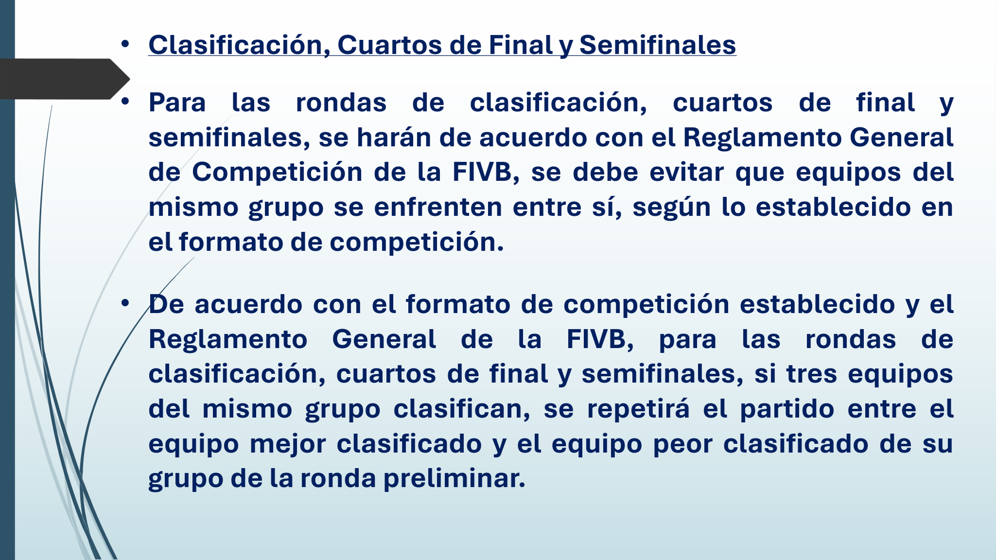

DIA 3/8 | CALENDARIO DE ENTRENAMIENTOS
JUEGO # | FECHA | RONDA | GRUPO | A | CANCHA PRINCIPAL | B | CANCHA AUXILIAR
1 | 25/10/2026 | CLASIF | A 2/3 | CRC | 8.00 | NCA | 8:00:00
2 | 25/10/2026 | CLASIF | B 2/3 | BIZ | 9:30:00 | ESA | 9:30:00
3 | 25/10/2026 | CLASIF | B 1/4 | PAN | 11:00:00 | HON | 11:00:00
 | 25/10/2026 |  |  |  |  | GUA | 12:30:00
4 | 26/10/2026 | CLASIF | A 1/3 | GUA | 8.00 | NCA | 8:00:00
5 | 26/10/2026 | CLASIF | B 2/4 | BIZ | 9:30:00 | HON | 9:30:00
6 | 26/10/2026 | CLASIF | B 1/3 | PAN | 11:00:00 | ESA | 11:00:00
 | 26/10/2026 |  |  |  |  | CRC | 12:30:00
7 | 27/10/2026 | CLASIF | A 1/2 | GUA | 8.00 | CRC | 8:00:00
8 | 27/10/2026 | CLASIF | B 3/4 | ESA | 9:30:00 | HON | 9:30:00
9 | 27/10/2026 | CLASIF | B 1/2 | PAN | 11:00:00 | BIZ | 11:00:00
 | 27/10/2026 |  |  |  |  | NCA | 12:30:00
10 | 28/10/2026 | QF1 | 2A / 3B | 2A | 8.00 | 3B | 8:00:00
11 | 28/10/2026 | QF2 | 2B / 3A | 2B | 9:30:00 | 3A | 9:30:00
 | 28/10/2026 |  |  | 1A | 11:00:00 | 1B | 11:00:00
 | 28/10/2026 |  |  |  |  | 4B | 12:30:00
12 | 29/10/2026 | FINAL 5 | P10 / P11 | P10 | 8.00 | P11 | 8:00:00
13 | 29/10/2026 | SF 1 | 1A / G 10-11 | 1A | 9:30:00 | G 10/11 | 9:30:00
14 | 29/10/2026 | SF 2 | 1B / G 10-11 | 1B | 11:00:00 | G 10/11 | 11:00:00
 | 29/10/2026 |  |  |  |  | 4B | 12:30:00
15 | 30/10/2026 | FINAL 6/7 | P 12 / 4B | P 12 | 8.00 | 4B | 8:00:00
16 | 30/10/2026 | FINAL 3/4 | P 13 / P 14 | P 13 | 9:30:00 | P 14 | 9:30:00
17 | 30/10/2026 | FINAL 1/2 | G 13 / G 14 | G 13 | 11:00:00 | G 14 | 11:00:00

